Лист1
попытка номер 1
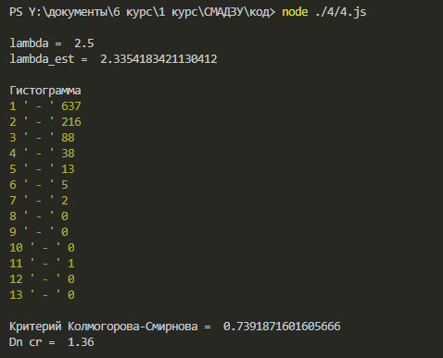
 | 1 | 637
 | 2 | 216
 | 3 | 88
 | 4 | 38
 | 5 | 13
 | 6 | 5
 | 7 | 2
 | 8 | 0
 | 9 | 0
 | 10 | 0
 | 11 | 1
 | 12 | 0
 | 13 | 0
 | сумма | 1000

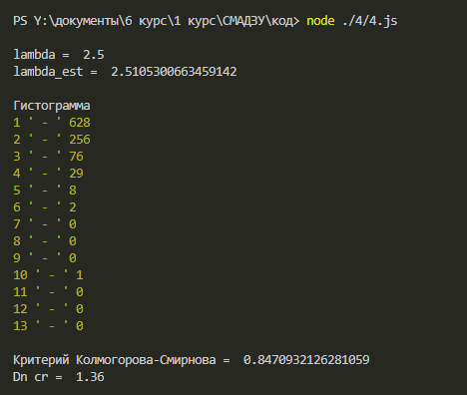
попытка номер 2
 | 1 | 628
 | 2 | 256
 | 3 | 76
 | 4 | 29
 | 5 | 8
 | 6 | 2
 | 7 | 0
 | 8 | 0
 | 9 | 0
 | 10 | 1
 | 11 | 0
 | 12 | 0
 | 13 | 0
 | сумма | 1000

